Sheet1
TỤ BÙ HẠ THẾ NUINTEK (HÀN QUỐC)

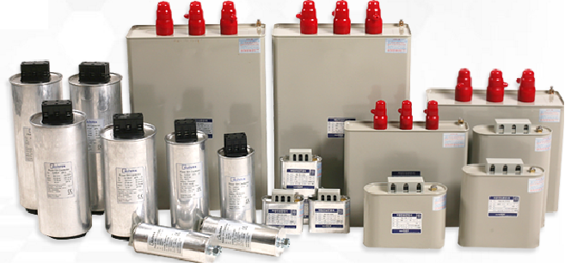
Tên sản phẩm hạ thế |  | Loại | Mã sản phẩm | Giá bán/ KVAR
 | TỤ BÙ 3P 415V - 10KVAR | Dầu | ENU - 41210KS | 48,000
 | TỤ BÙ 3P 415V - 15KVAR | Dầu | ENU - 41215KS | 48,000
 | TỤ BÙ 3P 415V - 20KVAR | Dầu | ENU - 41220KS | 48,000
 | TỤ BÙ 3P 415V - 25KVAR | Dầu | ANU - 41225KS | 48,000
 | TỤ BÙ 3P 415V - 30KVAR | Dầu | ANU - 41230KS | 48,000
 | TỤ BÙ 3P 415V - 40KVAR | Dầu | ANU - 41240KS | 48,000
 | TỤ BÙ 3P 415V - 50KVAR | Dầu | ANU - 41250KS | 48,000
 | TỤ BÙ 3P 440V - 10KVAR | Dầu | ENU - 44210KS | 50,000
 | TỤ BÙ 3P 440V - 15KVAR | Dầu | ENU - 44215KS | 50,000
 | TỤ BÙ 3P 440V - 20KVAR | Dầu | ENU - 44220KS | 50,000
 | TỤ BÙ 3P 440V - 25KVAR | Dầu | ANU - 44225KS | 50,000
 | TỤ BÙ 3P 440V - 30KVAR | Dầu | ANU - 44230KS | 50,000
 | TỤ BÙ 3P 440V - 40KVAR | Dầu | ANU - 44240KS | 50,000
 | TỤ BÙ 3P 440V - 50KVAR | Dầu | ANU - 44250KS | 50,000
 | TỤ BÙ 3P 440V - 5KVAR | Khô | KNE-4438205S | 77,000
 | TỤ BÙ 3P 440V - 10KVAR | Khô | KNE-4431646S | 50,600
 | TỤ BÙ 3P 440V - 15KVAR | Khô | KNE-4432476S | 41,800
 | TỤ BÙ 3P 440V - 20KVAR | Khô | KNE-4433296S | 41,800
 | TỤ BÙ 3P 440V - 25KVAR | Khô | KNE-4434116S | 41,800
 | TỤ BÙ 3P 440V - 30KVAR | Khô | KNE-4434936S | 41,800

* Giá trên chưa bao gồm 10% VAT, chi phí thí nghiệm và đấu nối tại công trình.
* Sản phẩm mới 100% và có xuất xứ từ korea. (Có CO/CQ)
* Thời gian bảo hành : 18 Tháng.
* Hàng thường xuyên có sẵn và giao hàng tận nơi.
* Tham khảo về nhà máy : http://www.nuin.co.kr

